空席照会
要件

タイトル
管理者ログイン
④
 | ID | ラベル | GUI種別 | 説明
 | 1 | 来店人数 | ドロップダウン | 来店人数を指定する
 | 2 | 来店時間 | ドロップダウン | 来店時間を指定する
 | 3 | 空席照会 | ボタン | ボタンを押すと管理者ログイン画面へ遷移する
 | 4 | 管理者ログイン | ボタン | ボタンを押すと空席検索画面へ遷移する
レストラン空席検索

①
ご来店人数をお選びください：
1人

ご来店時間をお選びください：
②
15：00

③
空席照会

空席検索
要件

タイトル
管理者ログイン
③
 | ID | ラベル | GUI種別 | 説明
 | 1 | 名前入力 | テキストボックス | 名前を入力する
 | 2 | 予約日 | ボタン | ボタンを押すと予約確認画面へ遷移する
 | 3 | 管理者ログイン | ボタン | ボタンを押すと管理者ログイン画面へ遷移する

レストラン空席検索

①
お名前：

予約したい日をクリックすると予約されます。

○月△日(✕) ○月△日(✕) ○月△日(✕) ○月△日(✕) ○月△日(✕) ○月△日(✕) ○月△日(✕)
②
◎
◎
◎
◎
◎
◎
◎

◎：空きあり △：残りわずか ✕：満席

予約確認
要件

タイトル
管理者ログイン
②
 | ID | ラベル | GUI種別 | 説明
 | 1 | 予約 | ボタン | ボタンを押すと予約完了画面へ遷移する
 | 2 | 管理者ログイン | ボタン | ボタンを押すと管理者ログイン画面へ遷移する
予約確認

以下の内容で予約します。よろしいですか？

お名前 XXXX

日付 XXXX-XX-XX

開始時間 XX：XX：XX

人数 XX

①
予約する

タイトル
管理者ログイン

予約完了しました

管理者ログイン画面
要件

タイトル
管理者ログイン
④
 | ID | ラベル | GUI種別 | 説明
 | 1 | ユーザーID | テキストボックス | ユーザーIDを入力する
 | 2 | パスワード | テキストボックス | パスワードを入力する
Login
 | 3 | ログイン | ボタン | ボタンを押すと管理者画面へ遷移する
 | 4 | 管理者ログイン | ボタン | ボタンを押すと空席検索画面へ遷移する
①
ユーザーID：

パスワード：
②

③
ログイン

管理者画面
要件

タイトル
ログオフ
①
 | ID | ラベル | GUI種別 | 説明
 | 1 | ログオフ | ボタン | ボタンを押すと空席検索画面へ遷移する

管理者画面

予約日 予約者名 予約人数 テーブル番号 予約番号 開始時間 終了時間

XXXX-XX-XX
XXXX
XX
XX
XX
XX：XX
XX：XX

画面遷移図
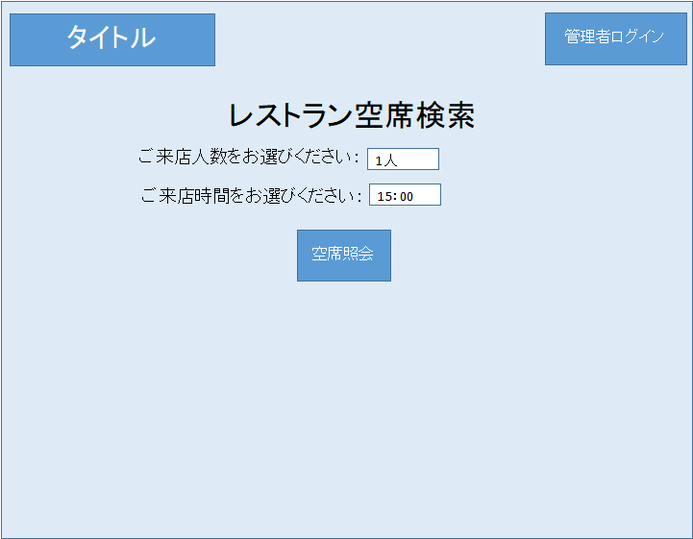
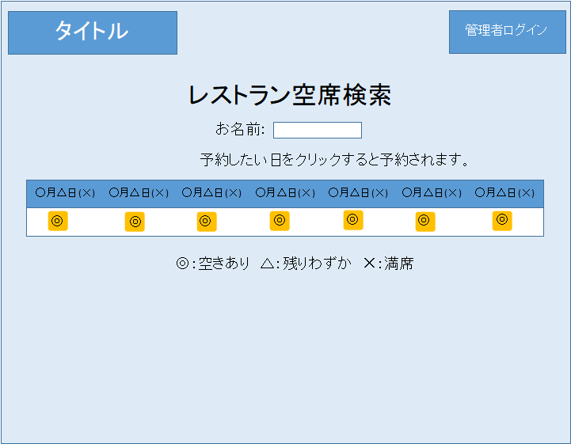
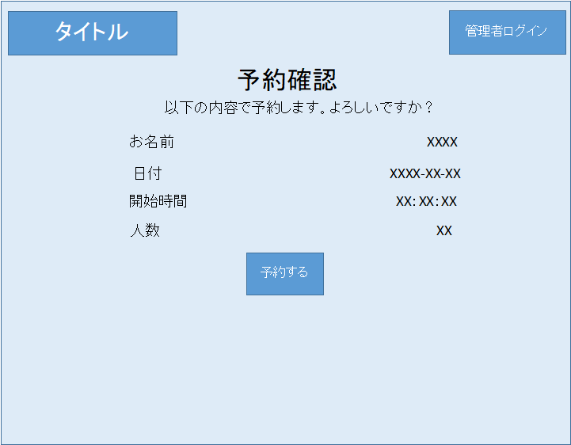
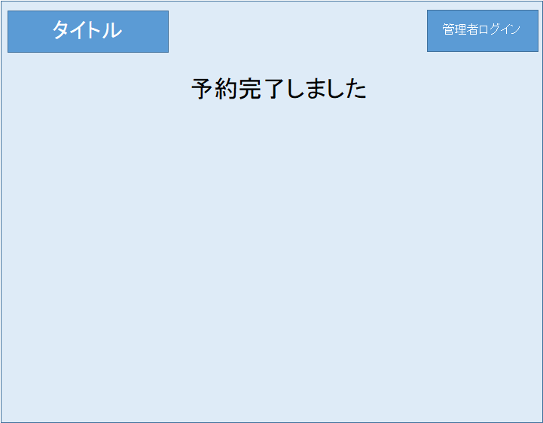
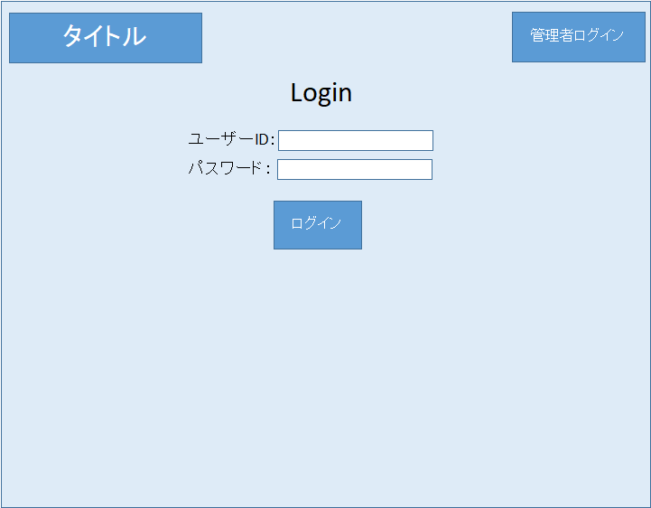
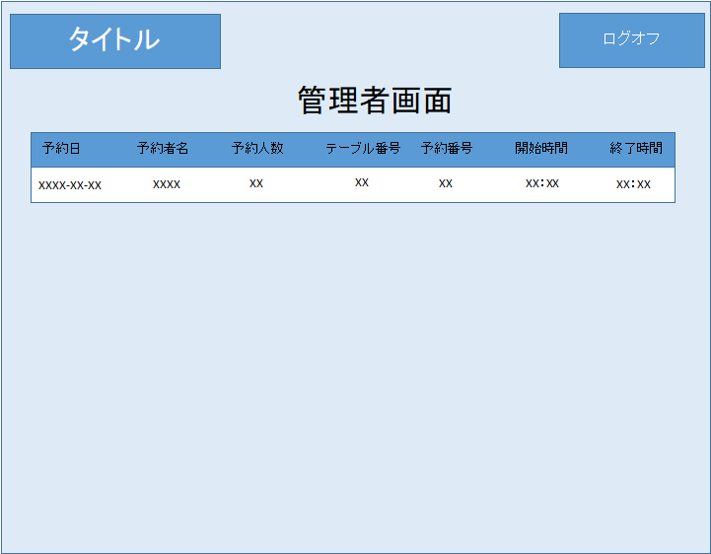
画面遷移図

